Passenger Cars - Fuels
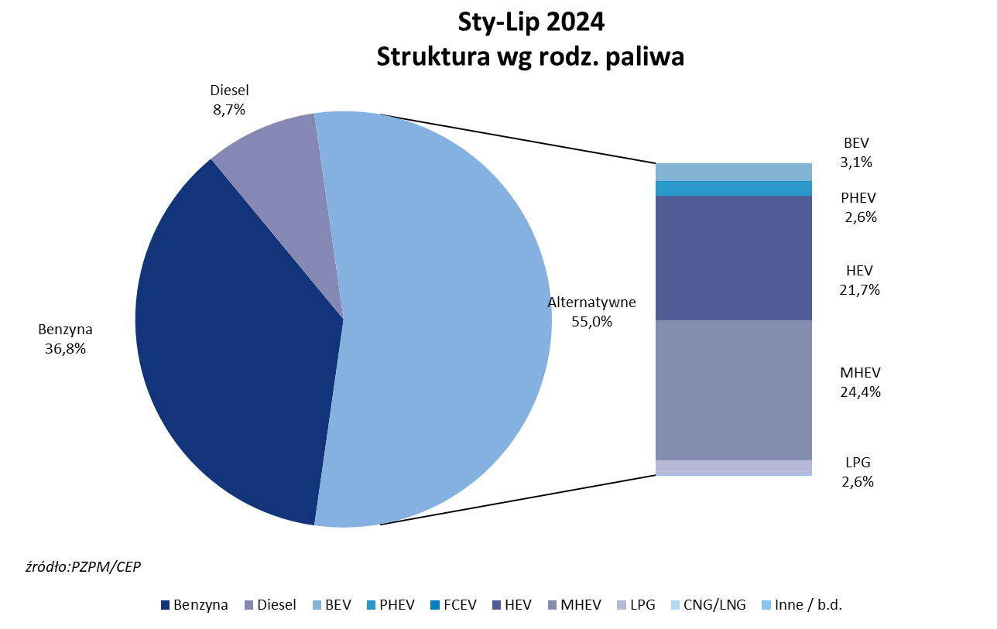
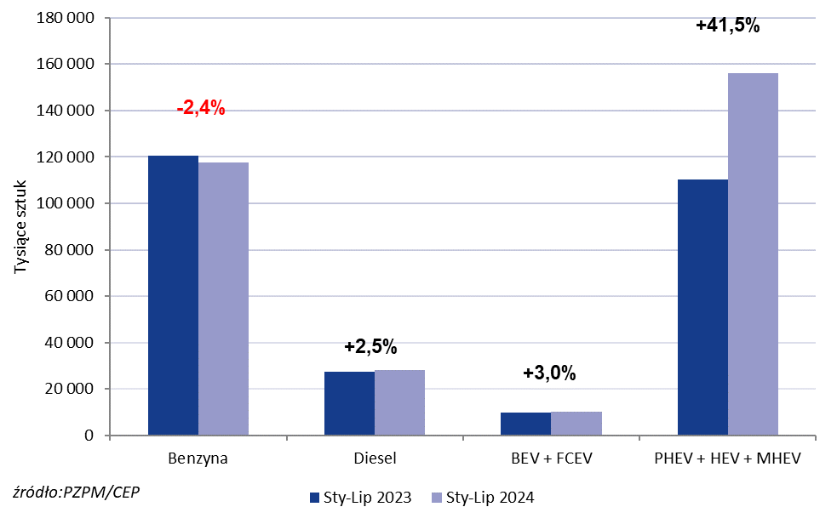
PZPM* |  |  |  |  |  |  | 2024-08-02
 |  |  |  |  |  |  | in tousand pcs
 | First Registrations of NEW Passenger Cars by Fuel Type

 | Fuel Type | Jan-Jul 2023 |  | Jan-Jul 2024 |  | Change % y/y | Share Change y/y
 |  | tous. pcs. | share % | tous. pcs. | share %
 | Petrol | 120,626 | 43.9% | 117,698 | 36.8% | -2.4% | -7,1 pp
 | Diesel | 27,278 | 9.9% | 27,962 | 8.7% | +2.5% | -1,2 pp
 | Alternative/other | 127,158 | 46.2% | 174,439 | 54.5% | +37.2% | +8,3 pp
 | w tym:
 | BEV | 9,650 | 3.5% | 10,012 | 3.1% | +3.8% | -0,4 pp
 | PHEV | 7,827 | 2.8% | 8,306 | 2.6% | +6.1% | -0,3 pp
 | FCEV | 76 | 0.0% | 6 | 0.0% | -92.1% | +0,0 pp
 | HEV | 48,208 | 17.5% | 69,560 | 21.7% | +44.3% | +4,2 pp
 | MHEV | 54,128 | 19.7% | 78,042 | 24.4% | +44.2% | +4,7 pp
 | LPG | 7,269 | 2.6% | 8,450 | 2.6% | +16.2% | +0,0 pp
 | CNG/LNG | 0 | 0.0% | 0 | 0.0% |  | +0,0 pp
 | Other / n.a. | 0 | 0.0% | 0 | 0.0% |  | +0,0 pp
 | Source: PZPM on the basis of CEP (Central Register of Vehicles)

